화면 흐름
앱 기본 설계서 |  |  |  | 담당자 | 반짝임 |  | 확인일

 |  |  |  |  | DNX | 요네야마 | 확인일 | 2021-04-28

화면 코드 | M0220S02, M0240M00 | 흐름 이름 | 환경설정/계좌 등록 삭제/대체 이체 대상 계좌 추가 삭제

削除
☆
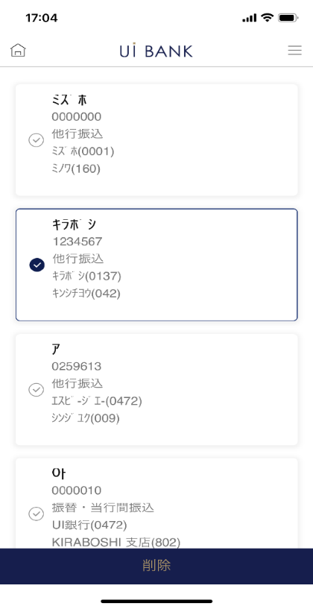
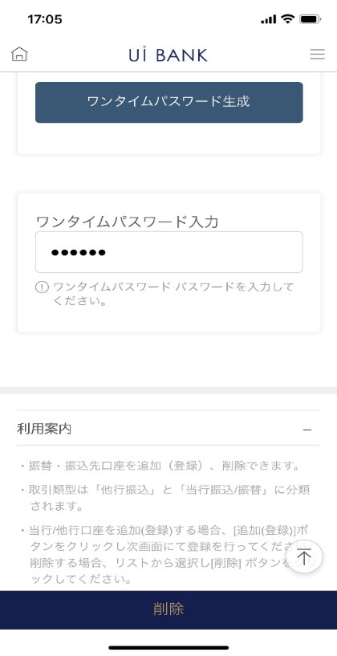

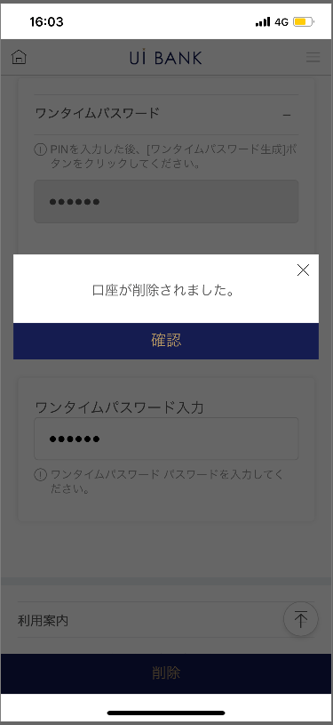

追加
他行
当行

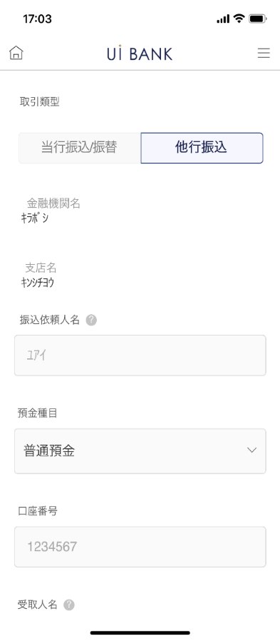
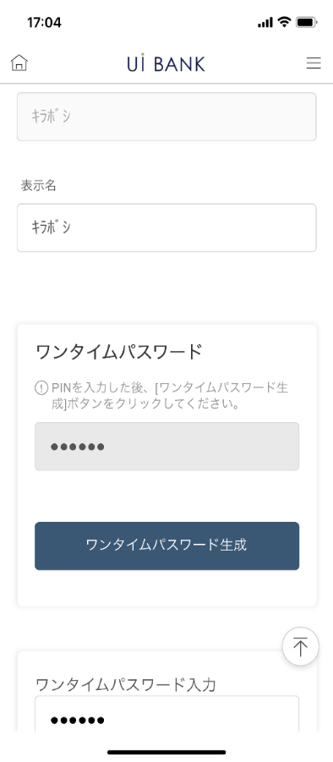
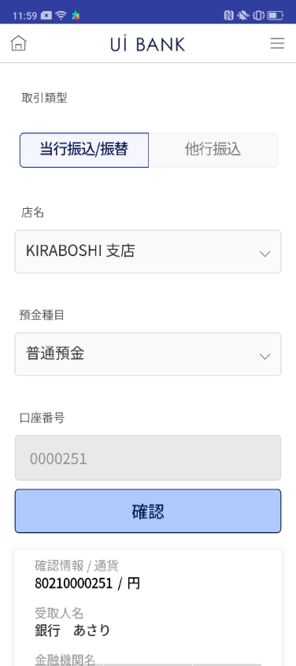
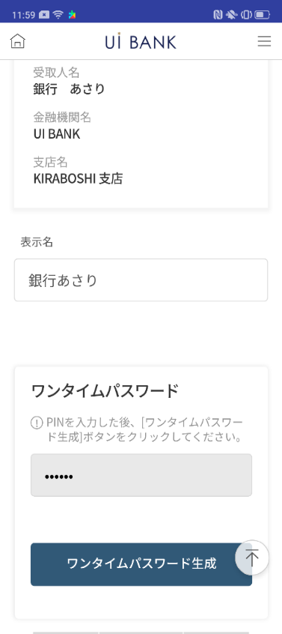
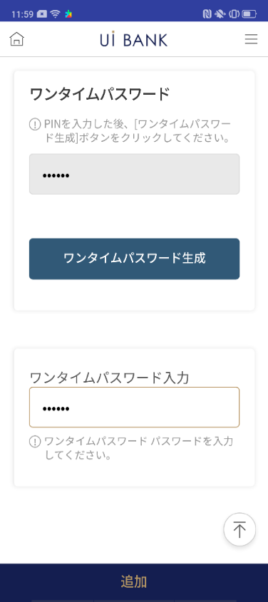

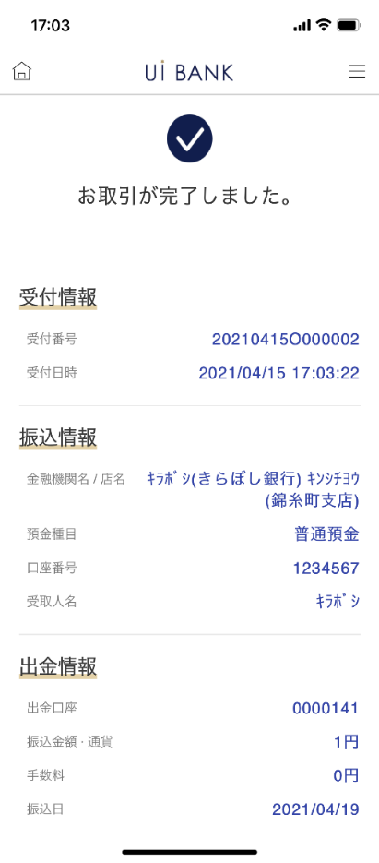
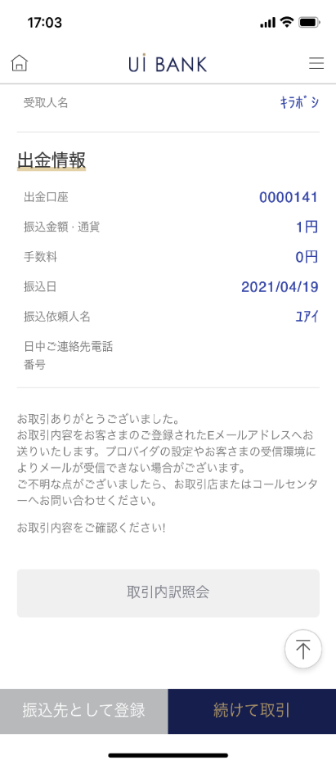

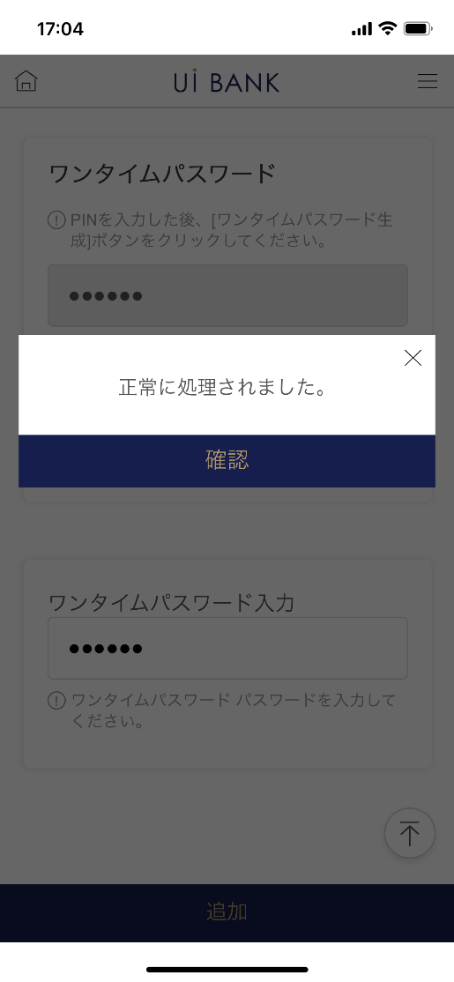

보충 설명:
☆：UI 은행님의 로고 삽입에 영향을 주어 표제의 타이틀에 로고가 삽입되고 있습니다. 최신판의 것으로는 디자인의 관계상 「이체/송금처 계좌 추가/삭제」라고 타이틀 표기하고 있습니다. 희망의 문언등 있으면 상담해 주시면 감사하겠습니다.

M0220S02_화면 레이아웃
앱 기본 설계서 |  |  |  |  |  |  |  |  | 담당자 | 반짝임 |  |  | 확인일

 |  |  |  |  |  |  |  |  |  | DNX | 요네야마 |  | 확인일 | 2021-04-28

요건 충족표 No. | 43 | 카테고리 | App PKG | 레벨 1 | 레벨 2 | 레벨 3 |  | 레벨 4 | 레벨 5
 |  |  |  | 모바일 앱 | 기본 기능 | MENU

요건 충족표 No. | - | 카테고리 | AITHERPKG | 레벨 1 | 레벨 2 | 레벨 3 |  | 레벨 4 | 레벨 5
 |  |  |  | - | - | -

화면 코드 | M0220S02 | 화면명 | 환경설정/계좌 등록 삭제/대체 이체 대상 계좌 추가 삭제

화면 레이아웃: |  |  |  |  |  |  | 화면 설명:

1
2
3
4
5
6
7
8
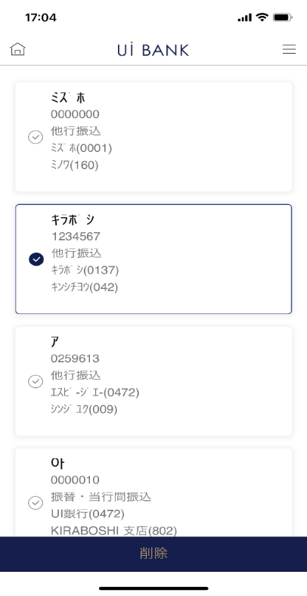  |  |  |  |  |  |  | 화면 상단에서는 현재 등록중인 송금 대상 계좌 목록을 확인할 수 있습니다. - 시큐리티 매체 인증을 실시하는 것으로, 신규 추가 or 삭제가 가능. - 삭제를 할 경우 본 화면에서 종료. 신규 추가를 실시하는 경우, 다음 화면으로 진행.

 |  |  |  |  |  |  | 항목 설명

 |  |  |  |  |  |  | 항번 | 조작 | 선택/입력 내용 |  |  | 비고 |  | AiTHER와의 협력 (참조 소스 데이터)

 |  |  |  |  |  |  | 1 | 클릭 | - |  |  | 삭제할 계정을 선택 |  | -
 |  |  |  |  |  |  | 2 | 입력 | PIN 번호 입력 |  |  | - |  | -
 |  |  |  |  |  |  | 3 | 클릭 | - |  |  | 일회용 비밀번호 표시 |  | -
 |  |  |  |  |  |  | 4 | 입력 | 일회용 비밀번호 입력 |  |  | - |  | -
 |  |  |  |  |  |  | 5 | － | 자동 표시 |  |  | - |  | -
 |  |  |  |  |  |  | 6 | 클릭 | - |  |  | 항목 번호 7.8 표시 |  | -
 |  |  |  |  |  |  | 7 | － | 자동 표시 |  |  | - |  | -
 |  |  |  |  |  |  | 8 | 클릭 | - |  |  | 왼쪽 화면으로 전환 |  | -
 |  |  |  |  |  |  | 9
 |  |  |  |  |  |  | 10
 |  |  |  |  |  |  | 11
 |  |  |  |  |  |  | 12
 |  |  |  |  |  |  | 13
 |  |  |  |  |  |  | 14
 |  |  |  |  |  |  | 15
 |  |  |  |  |  |  | 키라보시 님 코멘트 & 디자인 변경 코멘트 (요구 사항 정의 참조) |  |  |  |  |  |  | 대응 확인
 |  |  |  |  |  |  | No. | 내용
 |  |  |  |  |  |  | 1 | 이 화면에서 사용자 측 조작으로 M0240M00으로 전환하지 않으려고합니다. (송금 거래를 수반하지 않는 추가 등록만을 하지 않고, 송금 거래 후의 등록만으로 제어하고 싶다.) |  |  |  |  |  | 본 화면 대응 완료
 |  |  |  |  |  |  | 2 | "계좌 목록" 표기를 "모든 계좌 선택"으로 변경합니다. |  |  |  |  |  | 기능 개선을 위해 삭제
 |  |  |  |  |  |  | 3 | 설명문의 [추가(등록)] 버튼을 [새로 추가] 버튼으로 변경합니다. |  |  |  |  |  | No1 대응을 위해 삭제
 |  |  |  |  |  |  | 4 | 모바일 OTP의 입력이 필요한 것은, 삭제의 경우만이라는 취지를, 표시되고 있는 설명문에 추기합니다 |  |  |  |  |  | 항번 5 문언 제공 대기
 |  |  |  |  |  |  | 5 | 계좌 추가/해제 → 송금처 등록 계좌 조회/삭제로 문장을 변경하고 싶다 |  |  |  |  |  | 타이틀 표시시, 대응 예정
 |  |  |  |  |  |  | 6 | 확인란을 늘리고 싶습니다. |  |  |  |  |  | 항번 1 대응제
 |  |  |  |  |  |  | 7 | 계좌 목록에 표시된 '원'을 삭제하고 싶습니다. |  |  |  |  |  | 항번 1 대응제
 |  |  |  |  |  |  | 8 | 「모바일 OTP」 「OTP 패스워드」 「Mobile One Time Password」등의 표기를 모두 「원타임 패스워드」에 통일하고 싶다 |  |  |  |  |  | 항번 2.3.4 대응제
 |  |  |  |  |  |  | 9 | 삭제 글꼴을 늘리고 싶습니다. |  |  |  |  |  | 항번6 대응제
 |  |  |  |  |  |  | 10

M0240M00_1_화면 레이아웃
앱 기본 설계서 |  |  |  |  |  |  |  |  | 담당자 | 반짝임 |  |  | 확인일

 |  |  |  |  |  |  |  |  |  | DNX | 요네야마 |  | 확인일 | 2021-04-28

요건 충족표 No. | 43 | 카테고리 | App PKG | 레벨 1 | 레벨 2 | 레벨 3 |  | 레벨 4 | 레벨 5
 |  |  |  | 모바일 앱 | 기본 기능 | MENU

요건 충족표 No. | - | 카테고리 | AITHERPKG | 레벨 1 | 레벨 2 | 레벨 3 |  | 레벨 4 | 레벨 5
 |  |  |  | - | - | -

화면 코드 | M0240M00 | 화면명 | 환경설정/계좌 등록 삭제/대체 이체 대상 계좌 추가 삭제

화면 레이아웃: |  |  |  |  |  |  | 화면 설명:

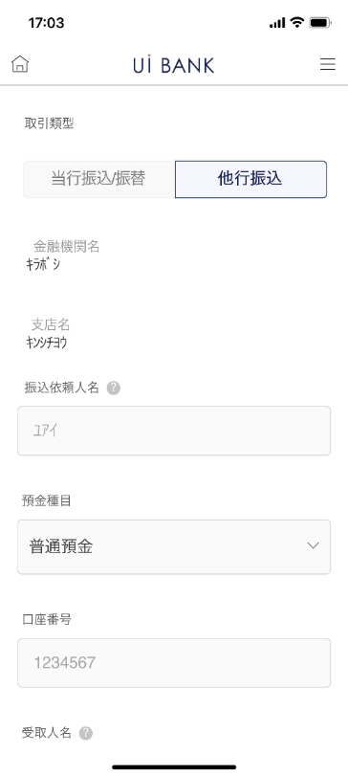 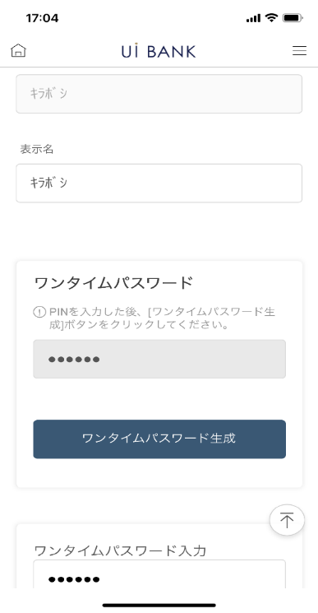 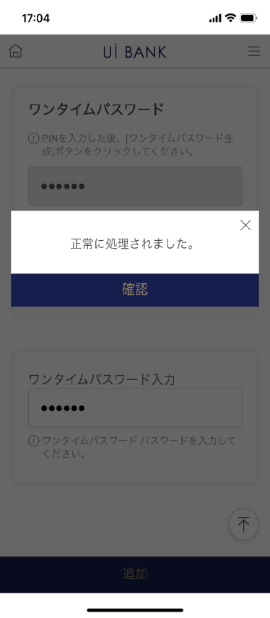 |  |  |  |  |  |  | - 신규로 추가하고 싶은 이체/송금처 정보의 입력·등록. (다른 행 송금)

1
2
3
4
5
6
7
8
9
10
11
12
13
14
15

 |  |  |  |  |  |  | 항목 설명

 |  |  |  |  |  |  | 항번 | 조작 | 선택/입력 내용 |  |  | 비고 |  | AiTHER와의 협력 (참조 소스 데이터)

 |  |  |  |  |  |  | 1 | 클릭 | - |  |  | 당행 송금 계좌 등록 ( 송금 화면에서의 전환으로 인해 변경 불가) |  | -
 |  |  |  |  |  |  | 2 | 클릭 | - |  |  | 다른 행 송금 계좌 등록 (송금 화면으로부터의 천이 때문에 변경 불가) |  | -
 |  |  |  |  |  |  | 3 | － | 항상 표시 |  |  | - |  | -
 |  |  |  |  |  |  | 4 | － | 항상 표시 |  |  | - |  | -
 |  |  |  |  |  |  | 5 | － | 항상 표시 |  |  | - |  | -
 |  |  |  |  |  |  | 6 | － | 항상 표시 |  |  | - |  | -
 |  |  |  |  |  |  | 7 | － | 항상 표시 |  |  | - |  | -
 |  |  |  |  |  |  | 8 | － | 항상 표시 |  |  | - |  | -
 |  |  |  |  |  |  | 9 | 입력 | 앱에 표시할 수취인 이름 입력 |  |  | - |  | -
 |  |  |  |  |  |  | 10 | 입력 | PIN 번호 입력 |  |  | - |  | -
 |  |  |  |  |  |  | 11 | 클릭 | - |  |  | 일회용 비밀번호 표시 |  | -
 |  |  |  |  |  |  | 12 | 입력 | 일회용 비밀번호 입력 |  |  | - |  | -
 |  |  |  |  |  |  | 13 | 클릭 | - |  |  | 오른쪽 화면으로 전환 |  | -
 |  |  |  |  |  |  | 14 | － | 항상 표시 |  |  | - |  | -
 |  |  |  |  |  |  | 15 | 클릭 | - |  |  | M0220S02로 전환 |  | -
 |  |  |  |  |  |  | 키라보시 님 코멘트 & 디자인 변경 코멘트 (요구 사항 정의 참조) |  |  |  |  |  |  | 대응 확인
 |  |  |  |  |  |  | No. | 내용
 |  |  |  |  |  |  | 1 | 제목의 '가게 번호'를 '가게 이름'으로 변경합니다. |  |  |  |  |  | M0240M00_2에서 설명
 |  |  |  |  |  |  | 2 | 「은행 코드 선택」을 「금융 기관・지점명 선택」으로 변경합니다 |  |  |  |  |  | M0240M00_2에서 설명
 |  |  |  |  |  |  | 3 | 「모바일 OTP」 「OTP 패스워드」 「Mobile One Time Password」등의 표기를 모두 「원타임 패스워드」에 통일하고 싶다 |  |  |  |  |  | 항번 10.11.12 대응제
 |  |  |  |  |  |  | 4 | 뒤로 추가 글꼴을 늘리고 싶습니다. |  |  |  |  |  | 송금에서 전환으로 돌아가기 버튼 삭제
 |  |  |  |  |  |  | 5
 |  |  |  |  |  |  | 6
 |  |  |  |  |  |  | 7
 |  |  |  |  |  |  | 8
 |  |  |  |  |  |  | 9
 |  |  |  |  |  |  | 10

M0240M00_2_화면 레이아웃
앱 기본 설계서 |  |  |  |  |  |  |  |  | 담당자 | 반짝임 |  |  | 확인일

 |  |  |  |  |  |  |  |  |  | DNX | 요네야마 |  | 확인일 | 2021-04-28

요건 충족표 No. | 43 | 카테고리 | App PKG | 레벨 1 | 레벨 2 | 레벨 3 |  | 레벨 4 | 레벨 5
 |  |  |  | 모바일 앱 | 기본 기능 | MENU

요건 충족표 No. | - | 카테고리 | AITHERPKG | 레벨 1 | 레벨 2 | 레벨 3 |  | 레벨 4 | 레벨 5
 |  |  |  | - | - | -

화면 코드 | M0240M00 | 화면명 | 환경설정/계좌 등록 삭제/대체 이체 대상 계좌 추가 삭제

화면 레이아웃: |  |  |  |  |  |  | 화면 설명:

   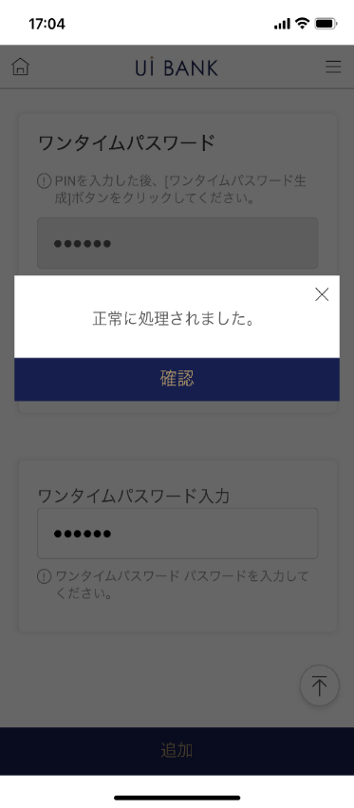 |  |  |  |  |  |  | - 신규로 추가하고 싶은 이체/송금처 정보의 입력·등록. (당행 송금)

1
2
3
4
5
6
7
8
9
10
11
12
13
14

 |  |  |  |  |  |  | 항목 설명

 |  |  |  |  |  |  | 항번 | 조작 | 선택/입력 내용 |  |  | 비고 |  | AiTHER와의 협력 (참조 소스 데이터)

 |  |  |  |  |  |  | 1 | 클릭 | - |  |  | 당행 송금 계좌 등록 ( 송금 화면에서의 전환으로 인해 변경 불가) |  | -
 |  |  |  |  |  |  | 2 | 클릭 | - |  |  | 다른 행 송금 계좌 등록 (송금 화면으로부터의 천이 때문에 변경 불가) |  | -
 |  |  |  |  |  |  | 3 | － | 항상 표시 |  |  | - |  | -
 |  |  |  |  |  |  | 4 | － | 항상 표시 |  |  | - |  | -
 |  |  |  |  |  |  | 5 | － | 항상 표시 |  |  | - |  | -
 |  |  |  |  |  |  | 6 | 클릭 | - |  |  | 항목 번호 7 표시 |  | -
 |  |  |  |  |  |  | 7 | － | 자동 표시 |  |  | - |  | -
 |  |  |  |  |  |  | 8 | 입력 | 앱에 표시할 수취인 이름 입력 |  |  | - |  | -
 |  |  |  |  |  |  | 9 | 입력 | PIN 번호 입력 |  |  | - |  | -
 |  |  |  |  |  |  | 10 | 클릭 | - |  |  | 일회용 비밀번호 표시 |  | -
 |  |  |  |  |  |  | 11 | 입력 | 일회용 비밀번호 입력 |  |  | - |  | -
 |  |  |  |  |  |  | 12 | 클릭 | - |  |  | 오른쪽 화면으로 전환 |  | -
 |  |  |  |  |  |  | 13 | － | 자동 표시 |  |  | 오른쪽 화면으로 전환 |  | -
 |  |  |  |  |  |  | 14 | 클릭 | - |  |  | M0220S02로 전환 |  | -
 |  |  |  |  |  |  | 15
 |  |  |  |  |  |  | 키라보시 님 코멘트 & 디자인 변경 코멘트 (요구 사항 정의 참조) |  |  |  |  |  |  | 대응 확인
 |  |  |  |  |  |  | No. | 내용
 |  |  |  |  |  |  | 1 | 제목의 '가게 번호'를 '가게 이름'으로 변경합니다. |  |  |  |  |  | 항번 3 대응
 |  |  |  |  |  |  | 2 | 「은행 코드 선택」을 「금융 기관・지점명 선택」으로 변경합니다 |  |  |  |  |  | 송금에서의 전환으로 인해 현재 화면에서 사용되지 않음
 |  |  |  |  |  |  | 3 | 「모바일 OTP」 「OTP 패스워드」 「Mobile One Time Password」등의 표기를 모두 「원타임 패스워드」에 통일하고 싶다 |  |  |  |  |  | -
 |  |  |  |  |  |  | 4 | 뒤로 추가 글꼴을 늘리고 싶습니다. |  |  |  |  |  | 송금에서 전환으로 돌아가기 버튼 삭제
 |  |  |  |  |  |  | 5
 |  |  |  |  |  |  | 6
 |  |  |  |  |  |  | 7
 |  |  |  |  |  |  | 8
 |  |  |  |  |  |  | 9
 |  |  |  |  |  |  | 10

